상품제안서
트리플 그레이 타올[선염 140g] | 상품코드: F09989

 |  |  |  |  |  |  | 02-412-0044 | www.easy1.co.kr
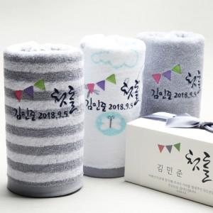

【상세/제작정보】 | * 규 격 : 40*80cm 1장 * 재 질 : 코튼100% 고밀도 30수연사 * 인 쇄 : 자수인쇄(간단문구변경)

【인쇄/포장옵션】 | 자수 / 별도문의

【공급단가】 | 수량 | 150~ | 500~ | 1,000~ | 2,000~ | 3,000~
*VAT별도 | 단가 | 3,490원 | 3,360원 | 3,230원 | 3,100원 | 3,030원

【상품 URL】 | https://easy1.co.kr:443/src/goods_detail.php?gdno=9989

